Anhang1_Schutzbedarf-EW-Risiko
Definition von Schadenshöhen, Eintrittswahrscheinlichkeiten und Risikohöhen

Schadenshöhe
Stufe | Gewichtung | Beschreibung | Beispiel | Schutzbedarf
gering | 1 | - Es handelt sich um personenbezogene Daten, deren missbräuchliche Verarbeitung keine besonders schwerwiegende Beeinträchtigung des Betroffenen erwarten lässt. (s. § 11 Abs. 1 KDG-DVO) | Namens- und Adressangaben ohne Sperrvermerke sowie Berufs-, Branchen- oder Geschäftsbezeichnungen. | normal
normal | 2 | - Es handelt sich um personenbezogene Daten, deren missbräuchliche Verarbeitung den Betroffenen in seiner gesellschaftlichen Stellung oder in seinen wirtschaftlichen Verhältnissen beeinträchtigen kann. (s. § 12 Abs. 1 KDG-DVO). | Daten über Mietverhältnisse, Geschäftsbeziehungen sowie Geburts- und Jubiläumsdaten. | normal
hoch | 3 | - Es handelt sich um personenbezogene Daten, deren missbräuchliche Verarbeitung die gesellschaftliche Stellung oder die wirtschaftlichen Verhältnisse des Betroffenen erheblich beeinträchtigen kann. Darunter fallen personenbezogene Daten besonderer Kategorien, personenbezogene Daten, die dem Berufsgeheimnis unterliegen, deren Verarbeitung zu einer Diskriminierung, einem Identitätsdiebstahl oder -betrug, einem finanziellen Verlust, einer Rufschädigung, der unbefugten Aufhebung der Pseudonymisierung oder anderen erheblichen wirtschaftlichen oder gesellschaftlichen Nachteilen führen kann sowie personenbezogene Daten, die für Zwecke des Profiling verwendet werden können, insbesondere zur Analyse oder Prognose von Aspekten bezgl. Arbeitsleistung, wirtschaftlicher Lage, Gesundheit, persönlicher Vorlieben oder Interessen, Zuverlässigkeit oder Verhalten, den Aufenthaltsort oder Ortswechsel, soweit dies rechtliche Wirkung für die betroffene Person entfaltet oder sie in ähnlicher Weise erheblich beeinträchtigt. (§ 13 Abs. 1 KDG-DVO) | genetische Daten, biometrische Daten, Gesundheitsdaten oder Daten zum Sexualleben oder der sexuellen Orientierung. strafrechtliche Verurteilungen und Straftaten oder damit zusammenhängende Sicherungsmaßregeln. Personenbezogene Daten Schutzbedürftiger (z.B. Kinder), eindeutig identifizierende, hoch verknüpfbare Daten (z.B. KV-Nummer, Steuer-ID) | hoch |  | 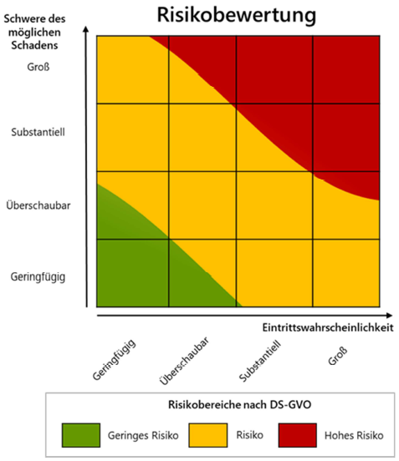
sehr hoch | 4 | - Es handelt sich um personenbezogene Daten, bei deren missbräuchlicher Verarbeitung eine Gefahr für Leib und Leben oder die persönliche Freiheit des Betroffenen gegeben ist. | Besondere Gesundheitsdaten, Aufenthaltsorte gefährdeter Personen | hoch
 |  |  |  |  |  | Quelle: DSK, Kurzpapier Nr. 18 - Risiko für die Rechte und Freiheiten natürlicher Personen, Stand: 26.4.2018

Eintrittswahrscheinlichkeiten |  |  |  |  | Risikoermittlung (vorsichtige Schätzung) | Eintrittswahrscheinlichkeit
Stufe | Gewichtung | Beschreibung |  |  |  | äußerst selten | selten | gelegentlich | häufig | Schutzbedarf | RGB-Codes
äußerst selten | 1 | Eintritt des Schadens ist denkmöglich, er widerspricht aber jeder Erfahrung/ist eine rein theoretische Möglichkeit |  | Schadenshöhe | gering | geringes Risiko | geringes/mittleres Risiko | geringes/mittleres Risiko | mittleres Risiko | normal | 196,215,155
selten | 2 | Eintritt des Schadens ist möglich, die konkreten Umstände sprechen aber gegen eine solche Entwicklung und es ist nicht zu erwarten, dass sich daran etwas ändert. Eintritt des Schadens ist möglich, er hängt von einem Verhalten Dritter ab, die konkreten Umstände sprechen dafür, dass der Dritte dem Eintritt des Schadens entgegenwirkt, und es ist nicht zu erwarten, dass sich daran etwas ändert. |  |  | normal | geringes/mittleres Risiko | mittleres Risiko | mittleres Risiko | mittleres/hohes Risiko |  | 225,225,155
gelegentlich | 3 | Eintritt des Schadens ist möglich, er hängt von Unwägbarkeiten ab, die sich nicht quantifizieren lassen. Eintritt des Schadens ist möglich, er hängt von einem Verhalten Dritter ab, das sich nicht vorhersagen lässt. |  |  | hoch | mittleres Risiko | mittleres/hohes Risiko | mittleres/hohes Risiko | hohes Risiko | hoch | 255,235,156
häufig | 4 | Eintritt des Schadens ist erwartbar. Eintritt des Schadens ist möglich; es ist zu erwarten, dass Umstände eintreten, die den Schaden herbeiführen. Eintritt des Schadens ist möglich, er hängt vom Verhalten Dritter ab, das sich bereits abzeichnet/das naheliegt/für das eine wirksame Anreizsituation besteht |  |  | sehr hoch | mittleres/hohes Risiko | mittleres/hohes Risiko | hohes Risiko | hohes Risiko |  | 255,217,181 | 255,199,206

